No.1社員の新規登録
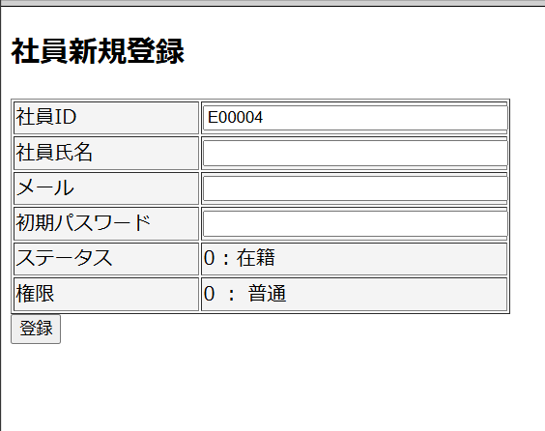
No.1 社員の新規登録

 | ①社員がEMSMへログインして、EMSMシステムの「社員情報変更」をクリック
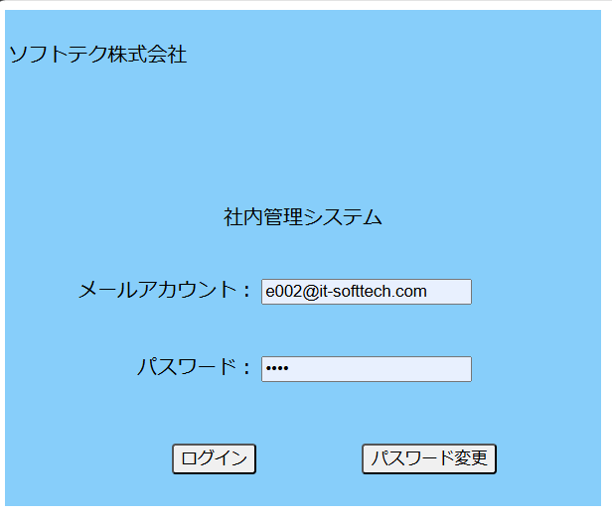

 | ②「社員情報変更」の画面にて、「社員新規登録」をクリック

No.2社員の基本情報登録
No.2 社員の基本情報登録

 | ③EMSMの「社員新規登録」画面にて、下記項目を入力して、「登録」ボタンをクリック
 | ・社員ID：自動採番でOK
 | ・社員氏名：テスト 太郎
 | ・メール：test@it-softtech.com
 | ・初期パスワード：12345
 | ・ステータス：在籍
 | ・権限：普通
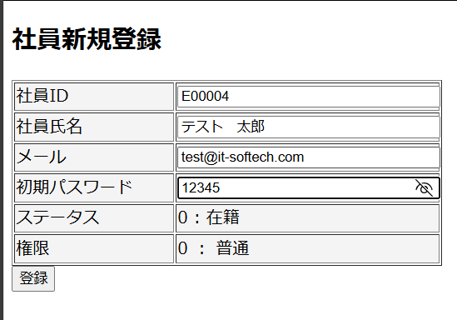

 | 登録完了
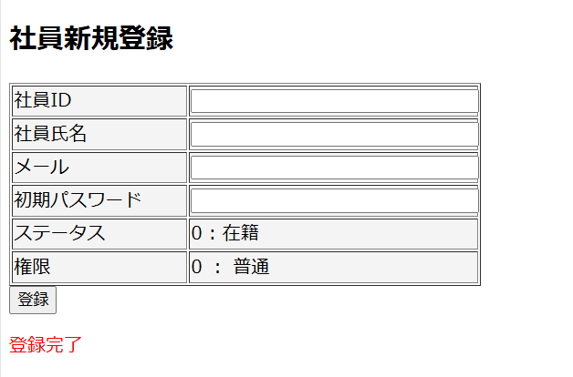

 | employeeテーブル新規登録前のデータ：
 | employeeID | employeeName | password | status | sex | epType | birthday | age | joinedDate | joinedTime | postCode | address | phoneNumber | authority | mailAdress | insertDate | updateDate | department | personNumber
 | E00001 | ソン | e10adc3949ba59abbe56e057f20f883e | 1 | 1 | 0 | 19990902 | 24 | 20190101 | 5 | 2310851 | 横浜市中区 | 07012344321 | 0 | e001@it-softtech.com | 20240530 | 20240530 | « NULL » | 123131231231
 | E00002 | nguyen | 1368ba1ab6ed38bb1f26f36673739d54 | 0 | 0 | « NULL » | 2001-10-22 | 22 | « NULL » | 0 | 2310859 | 横浜市中区 | 07012344322 | 0 | e002@it-softtech.com | 20240530 | 20240530 | « NULL » | 123131231231
 | E00003 | nguyen1 | 1368ba1ab6ed38bb1f26f36673739d54 | 0 | 0 | « NULL » | 2001-10-22 | 22 | « NULL » | 0 | 2310859 | 横浜市中区 | 07012344322 | 0 | e003@it-softtech.com | 20240530 | 20240530 | « NULL » | 123131231231

 | employeeテブールに”テスト 太郎”の行が新規登録される。登録された行には、画面入力値と一致する。

 | employeeID | employeeName | password | status | sex | epType | birthday | age | joinedDate | joinedTime | postCode | address | phoneNumber | authority | mailAdress | insertDate | updateDate | department | personNumber
 | E00001 | ソン | e10adc3949ba59abbe56e057f20f883e | 1 | 1 | 0 | 19990902 | 24 | 20190101 | 5 | 2310851 | 横浜市中区 | 07012344321 | 0 | e001@it-softtech.com | 20240530 | 20240530 | « NULL » | 123131231231
 | E00002 | nguyen | 1368ba1ab6ed38bb1f26f36673739d54 | 0 | 0 | « NULL » | 2001-10-22 | 22 | « NULL » | 0 | 2310859 | 横浜市中区 | 07012344322 | 0 | e002@it-softtech.com | 20240530 | 20240530 | « NULL » | 123131231231
 | E00003 | nguyen1 | 1368ba1ab6ed38bb1f26f36673739d54 | 0 | 0 | « NULL » | 2001-10-22 | 22 | « NULL » | 0 | 2310859 | 横浜市中区 | 07012344322 | 0 | e003@it-softtech.com | 20240530 | 20240530 | « NULL » | 123131231231
 | E00004 | テスト 太郎 | 827ccb0eea8a706c4c34a16891f84e7b | 0 | « NULL » | 0 | « NULL » | « NULL » | « NULL » | « NULL » | « NULL » | « NULL » | « NULL » | 0 | test@it-softtech.com | « NULL » | « NULL » | « NULL » | « NULL »

No.3社員の自ら情報更新
No.3 社員の自ら情報更新

 | ④ No.2にて登録された社員がEMSにログインする

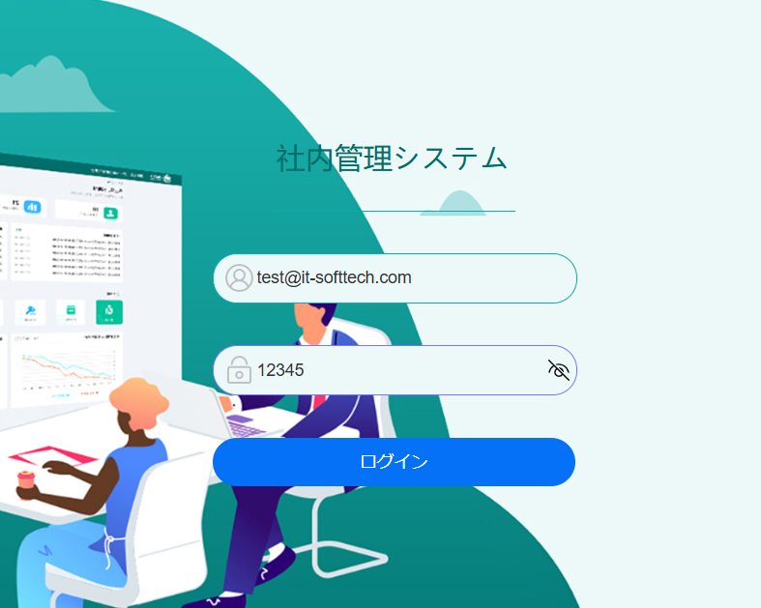


 | ⑤ EMSシステムの「社員情報更新」リンクをクリックする
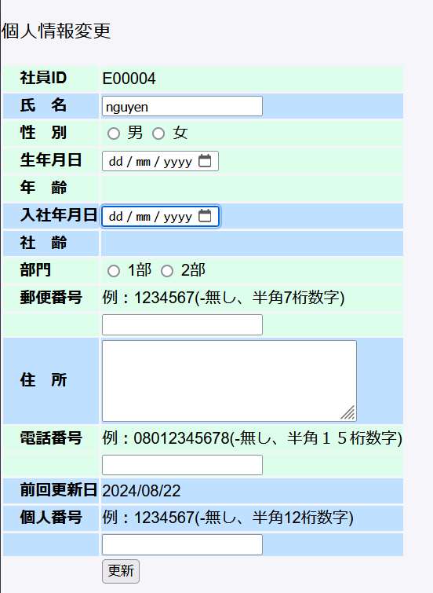

 | ⑥ EMSの「社員情報更新」にて、下記情報を入力して、「登録」ボタンをクリック。
 | ・氏名：nguyen
 | ・性別：男
 | ・生年月日：2001/10/19
 | ・年齢：23
 | ・入社年月日：2024/4/1
 | ・社齢：0
 | ・部門:1部
 | ・郵便番号：2310861
 | ・住所：埼玉県朝霞市
 | ・電話番号：08099989988
 | ・個人番号：123123123123
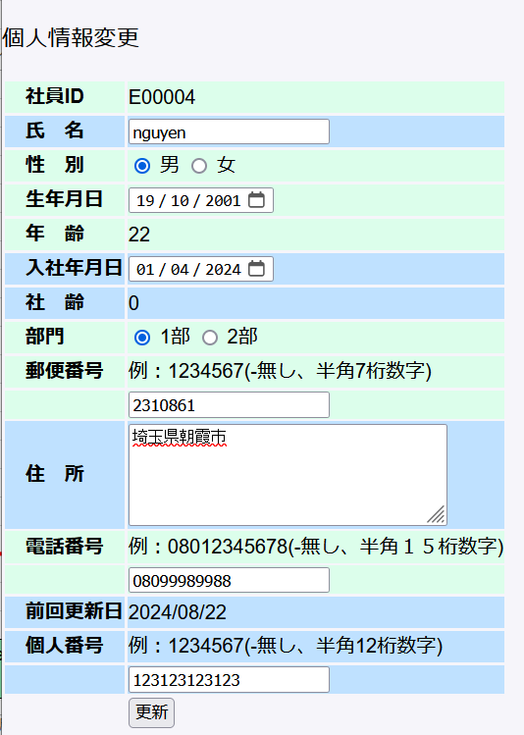
 |  |  |  |  |  |  |  |  |  |  | 更新成功
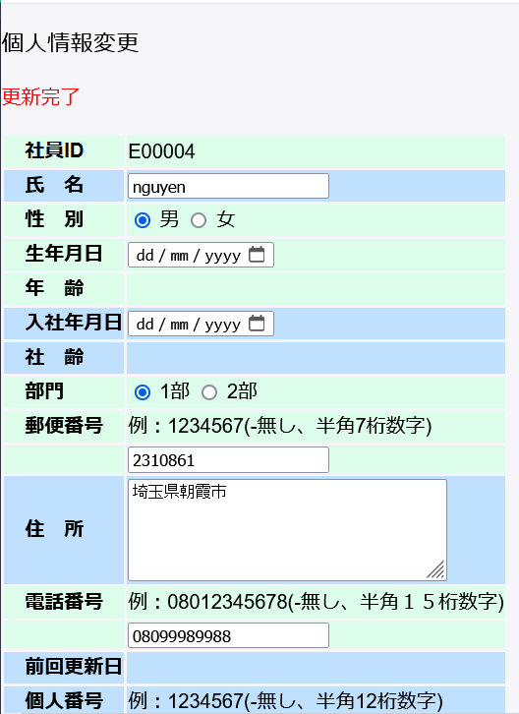

 | employeeテーブル更新前のデータ：
 | employeeID | employeeName | password | status | sex | epType | birthday | age | joinedDate | joinedTime | postCode | address | phoneNumber | authority | mailAdress | insertDate | updateDate | department | personNumber
 | E00004 | テスト 太郎 | 827ccb0eea8a706c4c34a16891f84e7b | 0 | « NULL » | 0 | « NULL » | « NULL » | « NULL » | « NULL » | « NULL » | « NULL » | « NULL » | 0 | test@it-softtech.com | « NULL » | « NULL » | « NULL » | « NULL »

 | employeeテブールに”テスト 太郎”の行が更新される。更新後値は左記更新画面に入力した値と同じ
 | employeeID | employeeName | password | status | sex | epType | birthday | age | joinedDate | joinedTime | postCode | address | phoneNumber | authority | mailAdress | insertDate | updateDate | department | personNumber
 | E00004 | nguyen | 827ccb0eea8a706c4c34a16891f84e7b | 0 | 0 | 0 | 2001-10-19 | 22 | « NULL » | 0 | 2310861 | 埼玉県朝霞市 | 08099989988 | 0 | test@it-softtech.com | 202400829 | 20240829 | 1 | 123123123123

No.4社員の自らパスワード更新
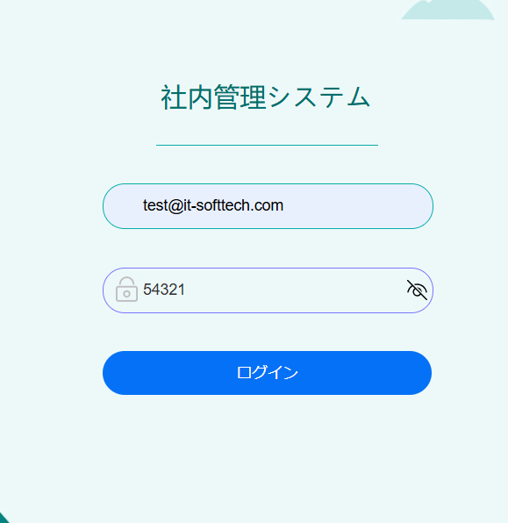
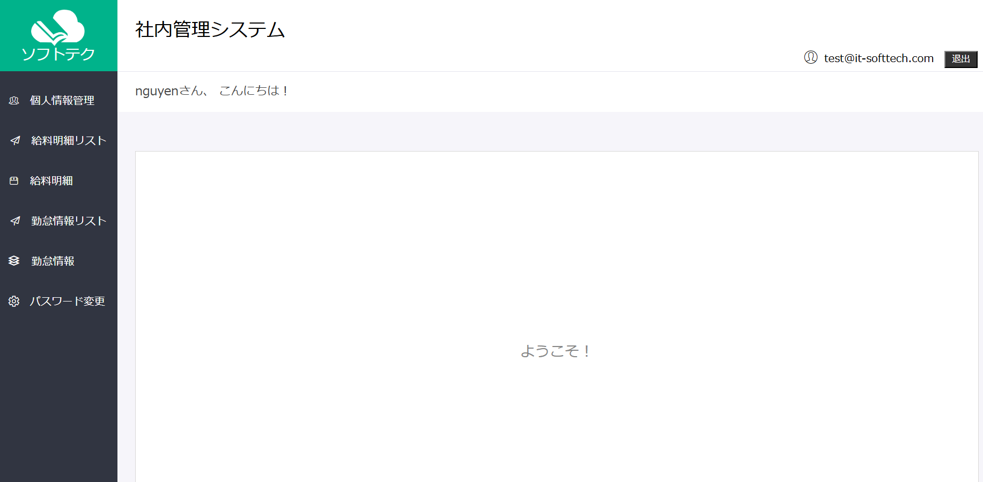
No.4社員の自らパスワード更新

 | ⑦社員がEMSへログインする、「パスワード変更」をクリック

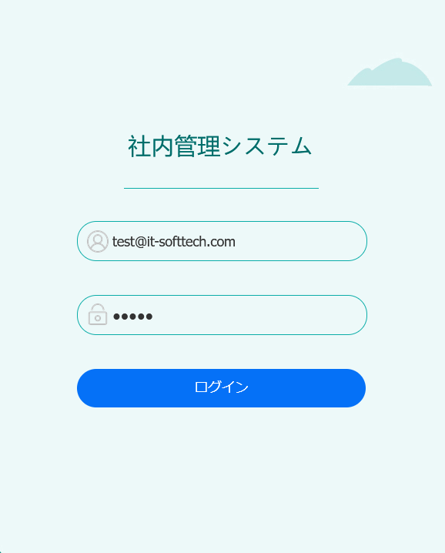

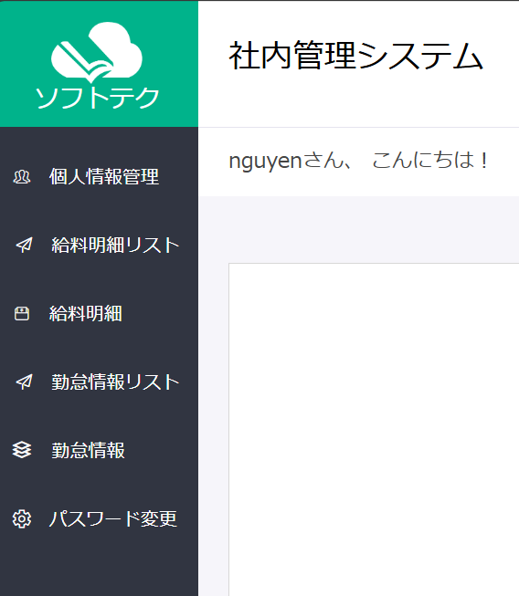
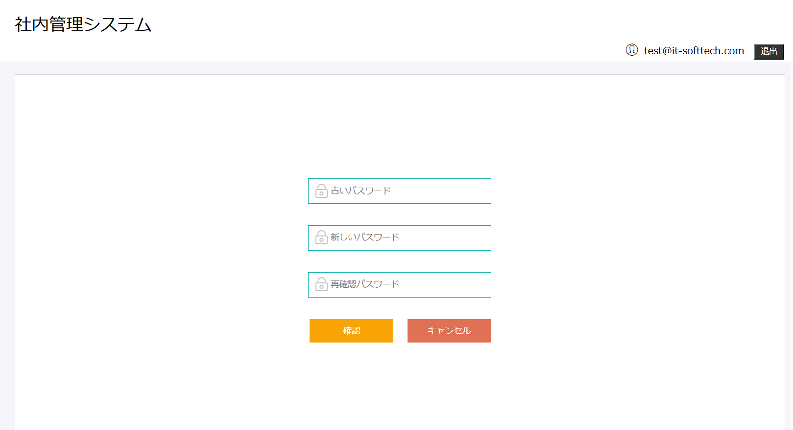

 | ⑧EMSシステムのパスワード更新画面にて、更新後パスワードに54321”に入力して、更新する
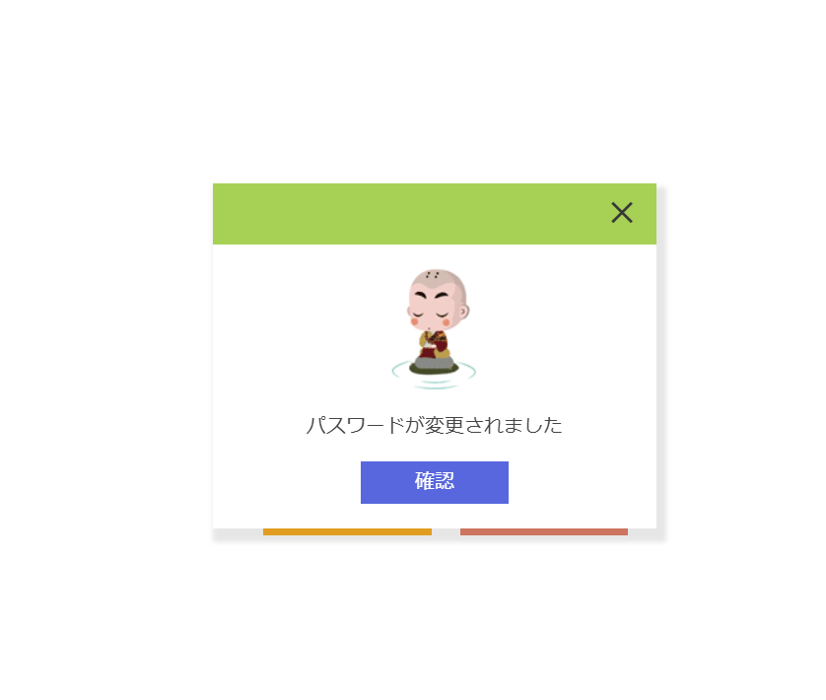
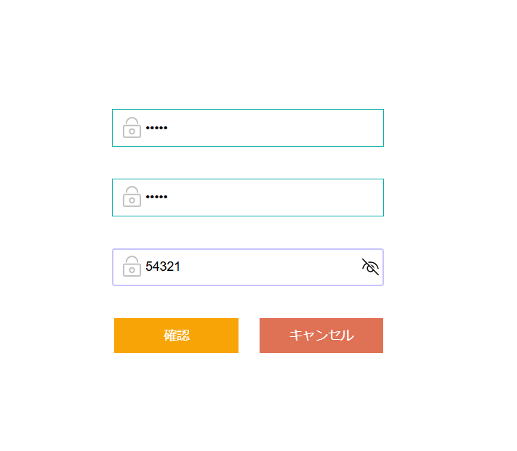

 | 更新後のパスワードでログインできる

No.5管理者からの情報更新
No.5管理者からの情報更新
 | ⑨社員(e002@it-softtech.com）がEMSMへログインして、「社員情報変更」をクリック
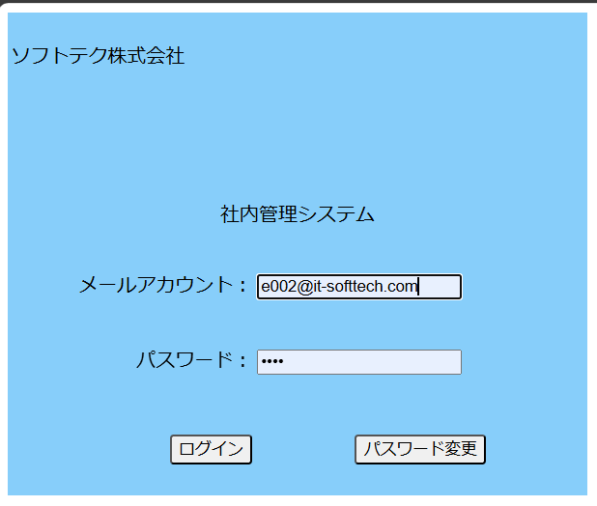

 | ⑩更新したい社員（E00004）に選択して、「検索」をクリックして、社員情報の行の「更新」をクリックEMSMシステムの社員情報更新画面を開き、下記情報を入力し、「更新」ボタンをクリック。

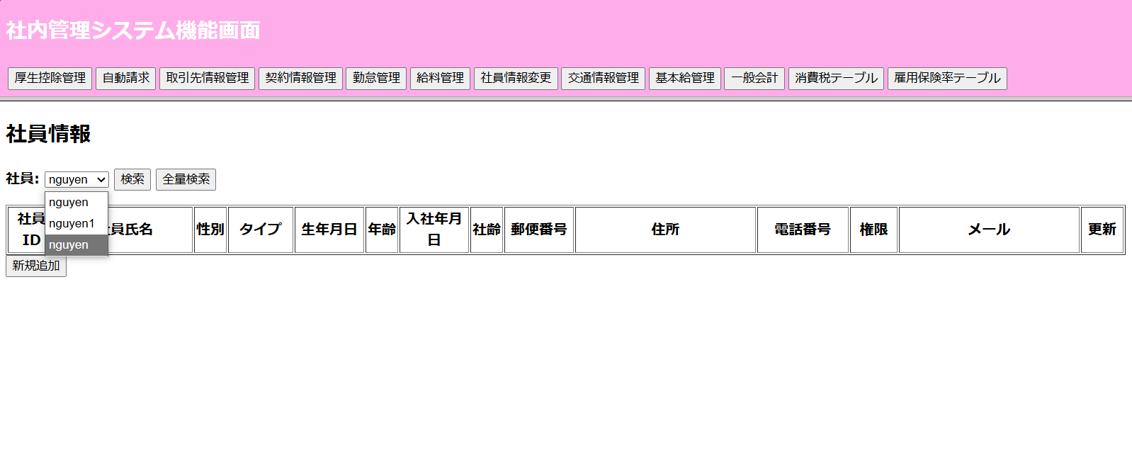

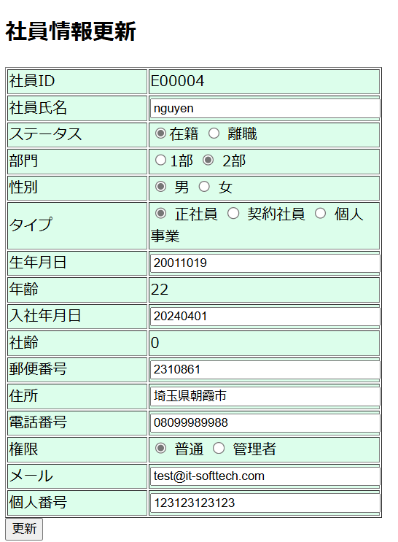
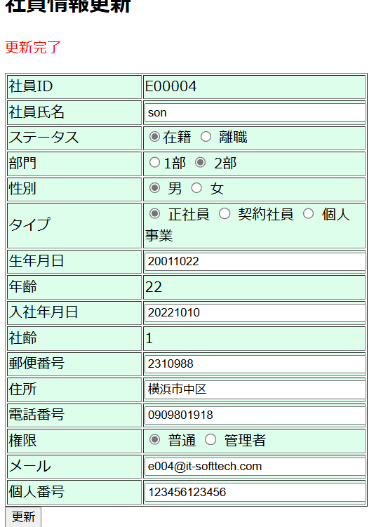
 | ・社員氏名：son
 | ・ステータス：在籍
 | ・部門：1部
 | ・性別：男
 | ・タイプ：正社員
 | ・生年月日：20011022
 | ・年齢：22
 | ・入社年月日：20221010
 | ・社齢：1
 | ・郵便番号：2310988
 | ・住所：横浜市中区
 | ・電話番号：0909801918
 | ・権限：普通
 | ・メール：e004＠it-sofftech.com
 | ・個人番号：123456123456

 | employeeテーブル更新する前のデータ：
 | employeeID | employeeName | password | status | sex | epType | birthday | age | joinedDate | joinedTime | postCode | address | phoneNumber | authority | mailAdress | insertDate | updateDate | department | personNumber
 | E00004 | nguyen | 01cfcd4f6b8770febfb40cb906715822 | 0 | 0 | « NULL » | 2001-10-19 | 22 | « NULL » | 0 | 2310861 | 埼玉県朝霞市 | 08099989988 | 0 | test@it-softtech.com | 202400829 | 20240829 | 1 | 123123123123

 | employeeテブールに”nguyen”の行が更新される。更新後値は左記更新画面に入力した値と同じ
 | employeeID | employeeName | password | status | sex | epType | birthday | age | joinedDate | joinedTime | postCode | address | phoneNumber | authority | mailAdress | insertDate | updateDate | department | personNumber
 | E00004 | son | 01cfcd4f6b8770febfb40cb906715822 | 0 | 0 | 0 | 20011022 | 22 | 20221010 | 1 | 2310988 | 横浜市中区 | 09098019181 | 0 | e004@it-softtech.com | 202400829 | 202400829 | 1 | 123456123456

No.6給料明細参照
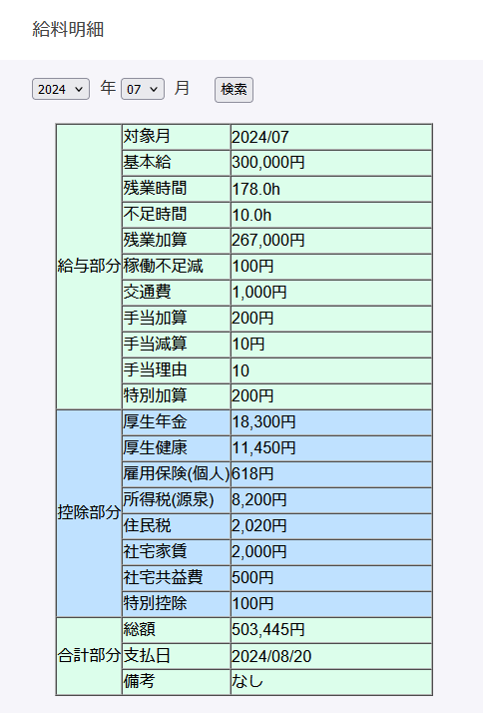
No.6給料明細参照
 | ⑪ No.2にて登録された社員がEMSにログインする
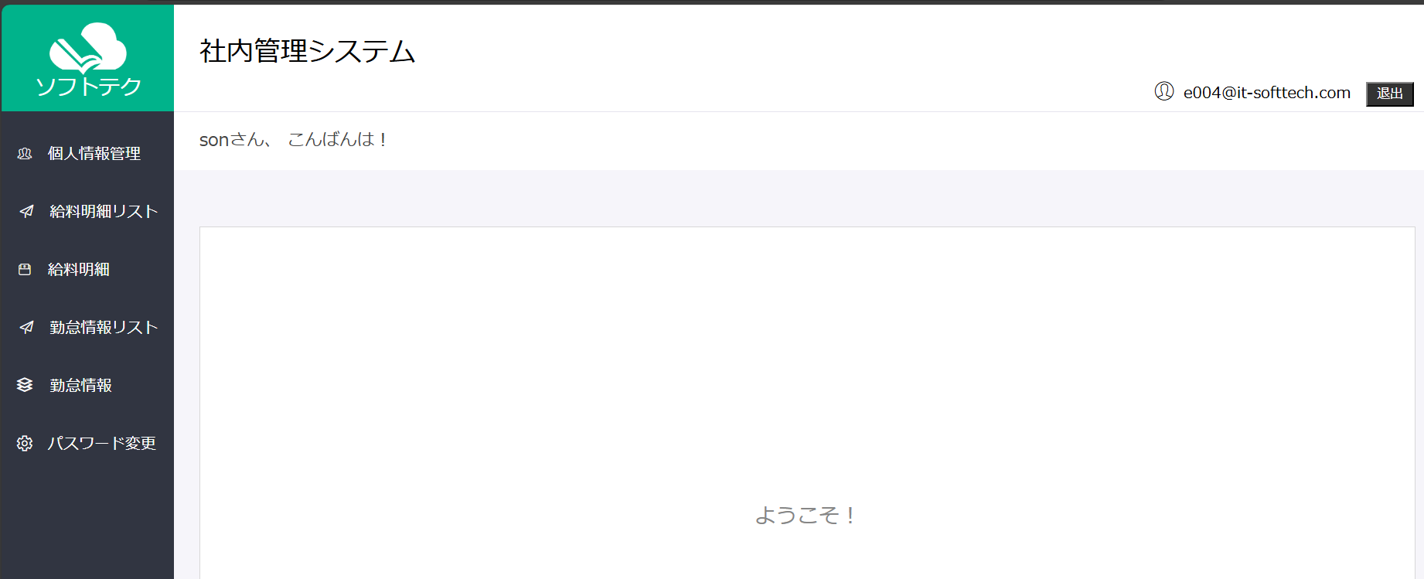

 | ⑫ EMSシステムの「給料明細」リンクをクリックする

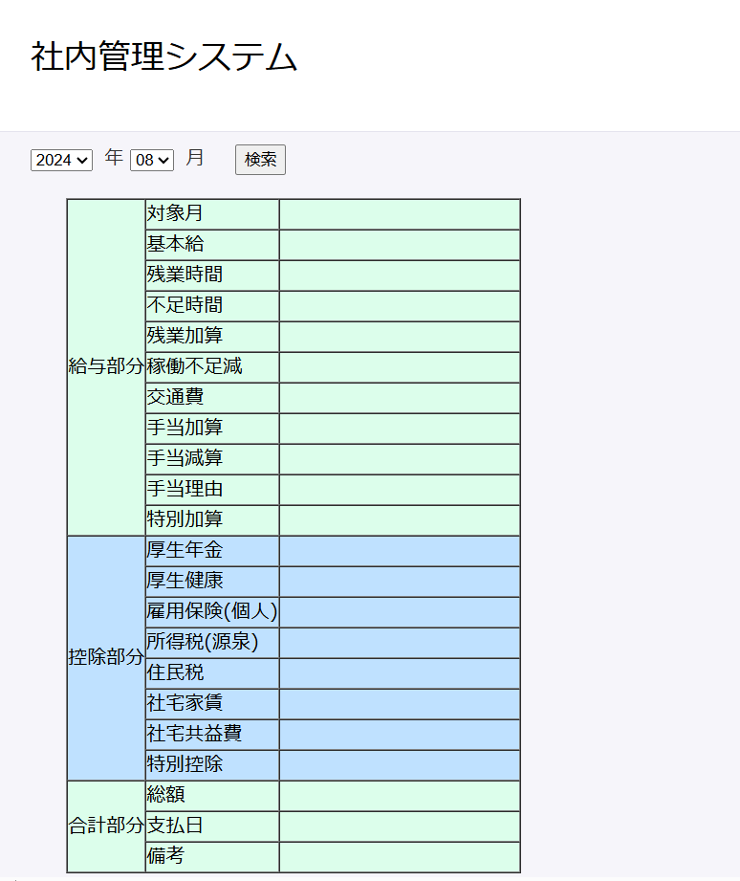

 | ⑬ 給料明細画面にて、対象年月に"2024"年"07"月を選択して、「検索」をクリック

